Лист1
согласование
черновик
опубликовано
на редактирование
удалить
 | черновик | сгласование | опубликовано | на редактирование | удалить
черновик |  | + |  |  | +
сгласование | + |  | + |  | +
опубликовано |  |  |  | +
на редактирование |  |  | +
удалить

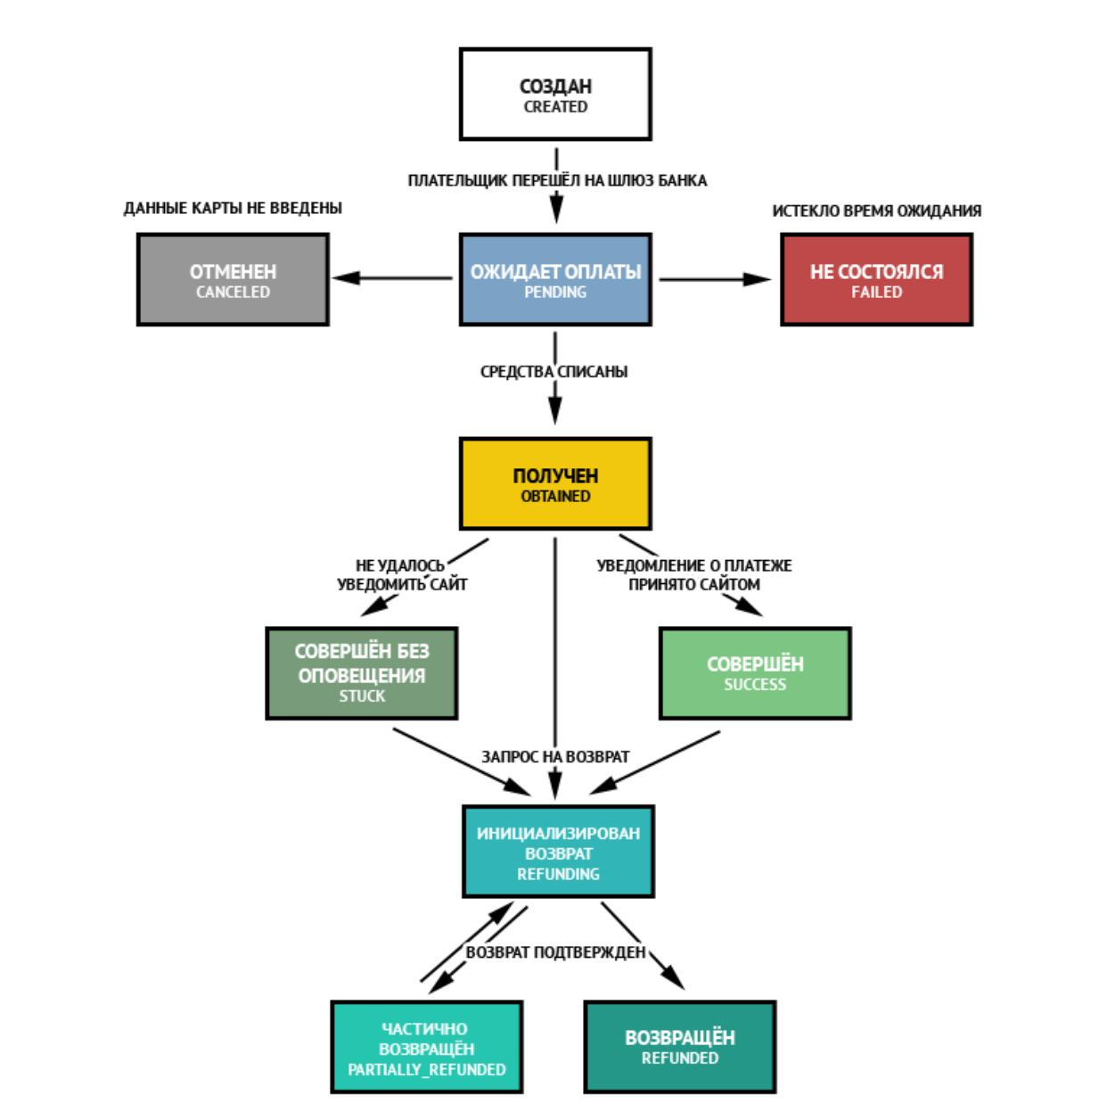

 |  |  |  |  |  | Ожидание оплаты | отменен | не состоялся | Получен | совершён без уведомл. | совершён | Иниц. возврат | частично возвращен | возвращен
 |  |  |  |  | Ожидание оплаты |  | + | + | +
 |  |  |  |  | отменен
 |  |  |  |  | не состоялся
 |  |  |  |  | Получен |  |  |  |  | + | + | +
 |  |  |  |  | совершён без уведомл. |  |  |  |  |  |  | +
 |  |  |  |  | совершён |  |  |  |  |  |  | +
 |  |  |  |  | Иниц. возврат |  |  |  |  |  |  |  | + | +
 |  |  |  |  | частично возвращен |  |  |  |  |  |  | +
 |  |  |  |  | возвращен

